상품제안서
CJ 스팸 HW호 추석 설날 어버이날 명절 | 상품코드: F30080

 |  |  |  |  |  |  | 02-412-0044 | www.easy1.co.kr
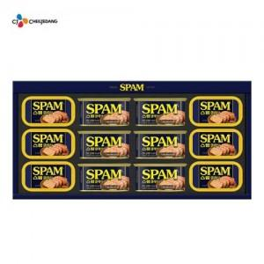

【상세/제작정보】 | 쇼핑백 포함

【인쇄/포장옵션】 | / 포장불가능

【공급단가】 | 수량 | 50~ | 100~ | 500~ | 1,000~ | 2,000~
*VAT별도 | 단가 | 50,000원 | 49,200원 | 48,000원 | 46,800원 | 46,000원

【상품 URL】 | https://dev.easy1.co.kr:443/src/goods_detail.php?gdno=30080

